상품제안서
바쏘 프롬 휴대용 캡슐 양우산 | 상품코드: S44697

 |  |  |  |  |  |  | 02-713-8555 | www.synergygift.co.kr
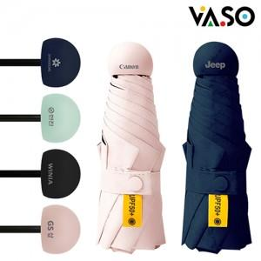

【상세/제작정보】

【인쇄/포장옵션】 | 레이저, DTF필름전사 / 포장불가능

【공급단가】 | 수량 | 40~ | 100~ | 300~ | 1,000~ | 3,000~
*VAT별도 | 단가 | 5,250원 | 5,040원 | 4,800원 | 4,590원 | 4,520원

【상품 URL】 | https://www.synergygift.co.kr:443/src/goods_detail.php?gdno=44697

